ESTADISTICAS 311

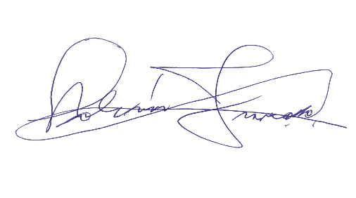
Instituto Geografico Nacional
'Jose Joaquin Hungria Morell ''

ESTADISTICAS DEL SISTEMA DE ADMINISTRACION DE DENUNCIAS, QUEJAS, RECLAMACIONES Y SUGERENCIAS 311
Trimestre Julio a Septiembre 2022

Recibidas y Atendidas
 | Atendidas
0 | 0

 | LISTA DE QUEJAS Y RECLAMACIONES
 | Recibidas | Atendidas | Pendientes | Rechazadas

 | 0 | 0 | 0 | 0
 | 0 | 0 | 0 | 0
 | 0 | 0 | 0 | 0
 | 0 | 0 | 0 | 0
 | 0 | 0 | 0 | 0

